Crudo
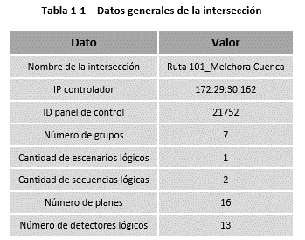
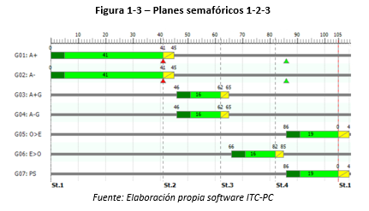
NewSheet693 : Work.000
07;;;013;010;;;5.0;5.0;5.0;15.0;5.0;8.0;0.5;0.5;0.5;0.5;0.5;0.5;;;;;;;255;;;1;1;1;1;;;;3;3;;;;;;;1-100;;;;;;;;;;;;;01-002-116;;;
NeXt
NewSheet693 : Work.001
;;;;;;;;;;;;;;;;
NeXt
NewSheet693 : Work.002
01;2-0;;;;
02;2-0;;;;
03;2-0;;;;
04;2-0;;;;
05;2-0;;;;
NeXt
NewSheet693 : Work.003
02;1-1;;;;;;;;110;095;;1;5-99;;;1;;1;2;;;;01;;;;;;;;;;;
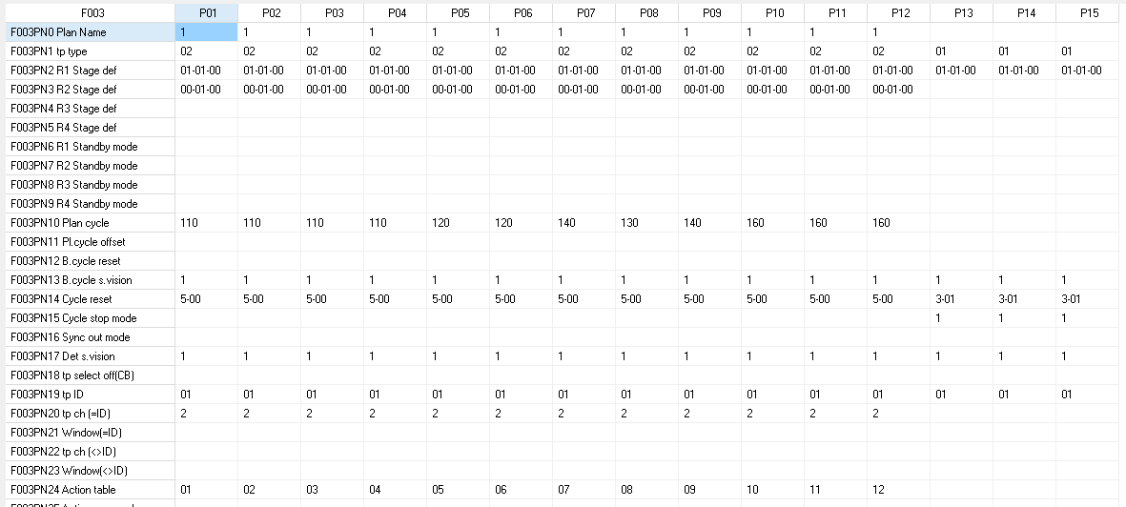
02;1-1;;;;;;;;110;;;1;5-00;;;1;;1;2;;;;02;;;;;;;;;;;
02;1-1;;;;;;;;110;;;1;5-00;;;1;;1;2;;;;03;;;;;;;;;;;
02;1-1;;;;;;;;125;095;;1;5-00;;;1;;1;2;;;;04;;;;;;;;;;;
02;1-1;;;;;;;;125;;;1;5-00;;;1;;1;2;;;;05;;;;;;;;;;;
02;1-1;;;;;;;;125;;;1;5-00;;;1;;1;2;;;;06;;;;;;;;;;;
02;1-1;;;;;;;;160;095;;1;5-00;;;1;;1;2;;;;07;;;;;;;;;;;
02;1-1;;;;;;;;160;;;1;5-00;;;1;;1;2;;;;08;;;;;;;;;;;
02;1-1;;;;;;;;160;;;1;5-00;;;1;;1;2;;;;09;;;;;;;;;;;
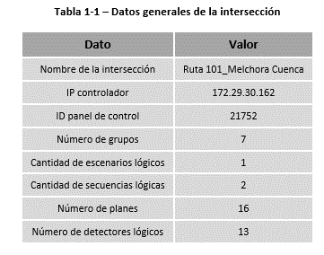
02;1-1;;;;;;;;190;100;;1;5-00;;;1;;1;2;;;;10;;;;;;;;;;;
02;1-1;;;;;;;;220;100;;1;5-00;;;1;;1;2;;;;11;;;;;;;;;;;
02;1-1;;;;;;;;250;100;;1;5-00;;;1;;1;2;;;;12;;;;;;;;;;;
02;1-1;;;;;;;;160;095;;1;5-00;;;1;;1;2;;;;13;;;;;;;;;;;
02;1-1;;;;;;;;160;;;1;5-00;;;1;;1;2;;;;14;;;;;;;;;;;
02;1-1;;;;;;;;160;;;1;5-00;;;1;;1;2;;;;15;;;;;;;;;;;
02;1-1;;;;;;;;090;009;;1;5-00;;;1;;1;2;;;;16;;;;;;;;;;;
NeXt
NewSheet693 : Work.004
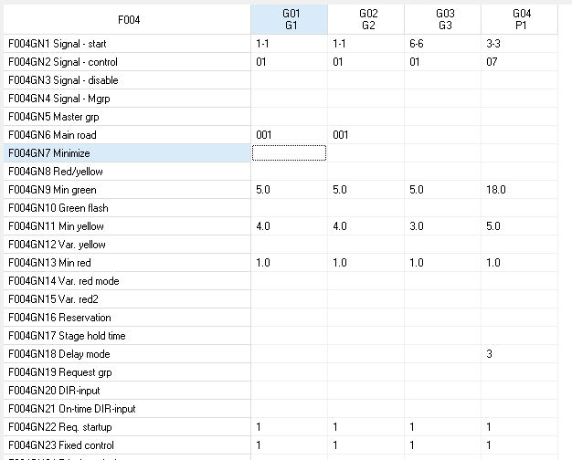
1-1;01;;;;001;;;5.0;;4.0;;1.0;;;;;;;;;1;1;;;;;;;;;;;;;;
1-1;01;;;;001;;;5.0;;4.0;;1.0;;;;;;;;;1;1;;;;;;;;;;;;;;
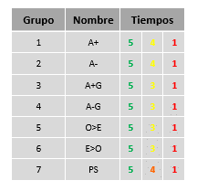
6-6;01;;;;;;;5.0;;3.0;;1.0;;;;;;;;;1;1;;;;;;;;;;;;;;
6-6;01;;;;;;;5.0;;3.0;;1.0;;;;;;;;;1;1;;;;;;;;;;;;;;
6-6;01;;;;;;;5.0;;3.0;;1.0;;;;;;;;;1;1;;;;;;;;;;;;;;
6-6;01;;;;;;;5.0;;3.0;;1.0;;;;;;;;;1;1;;;;;;;;;;;;;;
3-3;07;;;;;;;5.0;;4.0;;1.0;;;;;;;;;1;1;;;;;;;;;;;;;;
NeXt
NewSheet693 : Work.005
;004;01;03;002;003;01;03;003;004;01;03;003;005;;;010;010;010;;;;;
;004;01;03;002;003;01;03;003;004;01;03;003;005;;;010;010;010;;;;;
;004;01;03;002;003;01;03;003;004;01;03;003;005;;;010;010;010;;;;;
;004;01;03;002;003;01;03;003;004;01;03;003;005;;;010;010;010;;;;;
;004;01;03;002;003;01;03;003;004;01;03;003;005;;;010;010;010;;;;;
;004;01;03;002;003;01;03;003;004;01;03;003;005;;;010;010;010;;;;;
;004;01;03;002;003;;;;;01;03;003;005;;;010;010;010;;;;;
NeXt
NewSheet693 : Work.006
- . ; - . ; - . ;00-04.0;00-05.0;00-04.0;00-05.0;
- . ; - . ;00-04.0; - . ;00-05.0;00-04.0;00-05.0;
- . ;00-05.0; - . ; - . ;00-05.0;00-04.0;00-05.0;
00-05.0; - . ; - . ; - . ;00-05.0;00-04.0; - . ;
00-05.0;00-05.0;00-04.0;00-04.0; - . ;00-04.0; - . ;
00-05.0;00-05.0;00-04.0;00-04.0;00-05.0; - . ;00-05.0;
00-05.0;00-05.0;00-04.0; - . ; - . ;00-04.0; - . ;
NeXt
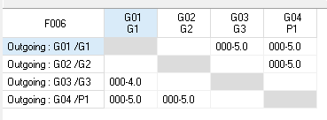
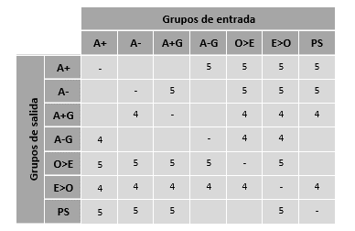
NewSheet693 : Work.007
;041;;;;1;01;01;
;041;;;;1;01;01;
;016;;;;1;01;01;
;016;;;;1;01;01;
;019;;;;1;01;01;
;016;;;;1;01;01;
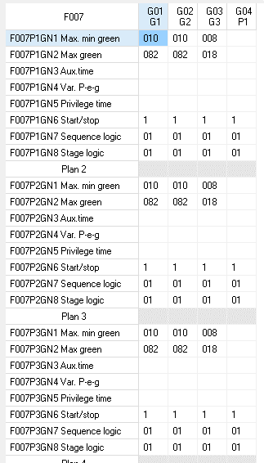
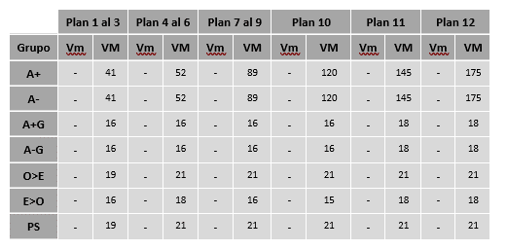
;019;;;;1;01;01;
NeXt
;041;;;;1;01;01;
;041;;;;1;01;01;
;016;;;;1;01;01;
;016;;;;1;01;01;
;019;;;;1;01;01;
;016;;;;1;01;01;
;019;;;;1;01;01;
NeXt
;041;;;;1;01;01;
;041;;;;1;01;01;
;016;;;;1;01;01;
;016;;;;1;01;01;
;019;;;;1;01;01;
;016;;;;1;01;01;
;019;;;;1;01;01;
NeXt
;052;;;;1;01;01;
;052;;;;1;01;01;
;016;;;;1;01;01;
;016;;;;1;01;01;
;021;;;;1;01;01;
;018;;;;1;01;01;
;021;;;;1;01;01;
NeXt
;052;;;;1;01;01;
;052;;;;1;01;01;
;016;;;;1;01;01;
;016;;;;1;01;01;
;021;;;;1;01;01;
;018;;;;1;01;01;
;021;;;;1;01;01;
NeXt
;052;;;;1;01;01;
;052;;;;1;01;01;
;016;;;;1;01;01;
;016;;;;1;01;01;
;021;;;;1;01;01;
;018;;;;1;01;01;
;021;;;;1;01;01;
NeXt
;089;;;;1;01;01;
;089;;;;1;01;01;
;016;;;;1;01;01;
;016;;;;1;01;01;
;021;;;;1;01;01;
;016;;;;1;01;01;
;021;;;;1;01;01;
NeXt
;089;;;;1;01;01;
;089;;;;1;01;01;
;016;;;;1;01;01;
;016;;;;1;01;01;
;021;;;;1;01;01;
;016;;;;1;01;01;
;021;;;;1;01;01;
NeXt
;089;;;;1;02;01;
;089;;;;1;02;01;
;016;;;;1;02;01;
;016;;;;1;02;01;
;021;;;;1;02;01;
;016;;;;1;02;01;
;021;;;;1;02;01;
NeXt
;120;;;;1;01;01;
;120;;;;1;01;01;
;016;;;;1;01;01;
;016;;;;1;01;01;
;021;;;;1;01;01;
;015;;;;1;01;01;
;021;;;;1;01;01;
NeXt
;145;;;;1;01;01;
;145;;;;1;01;01;
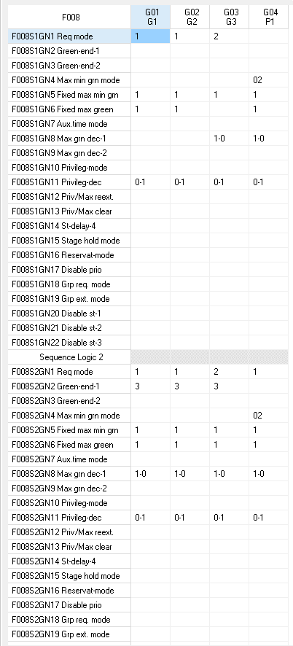
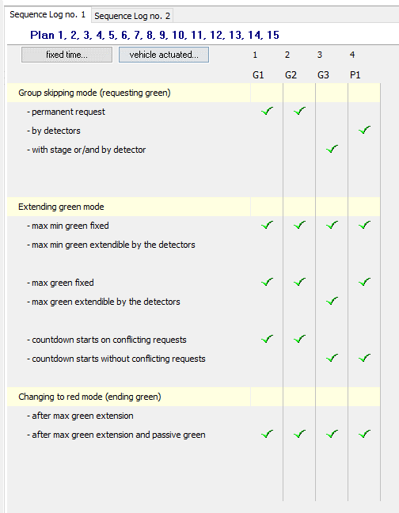
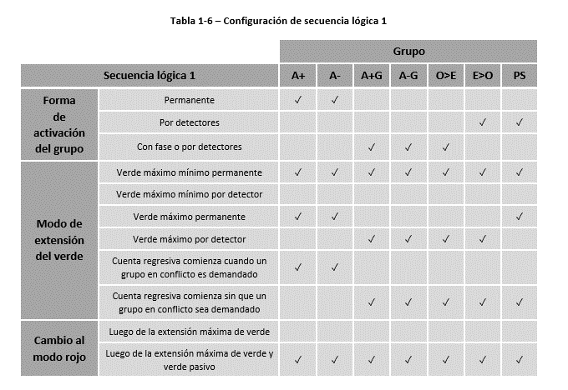
;018;;;;1;01;01;
;018;;;;1;01;01;
;021;;;;1;01;01;
;018;;;;1;01;01;
;021;;;;1;01;01;
NeXt
;175;;;;1;01;01;
;175;;;;1;01;01;
;018;;;;1;01;01;
;018;;;;1;01;01;
;021;;;;1;01;01;
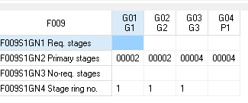
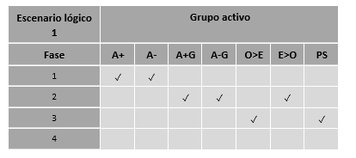
;018;;;;1;01;01;
;021;;;;1;01;01;
NeXt
;045;;;;1;01;01;
;045;;;;1;01;01;
;017;;;;1;01;01;
;017;;;;1;01;01;
;040;;;;1;01;01;
;040;;;;1;01;01;
;040;;;;1;01;01;
NeXt
;045;;;;1;01;01;
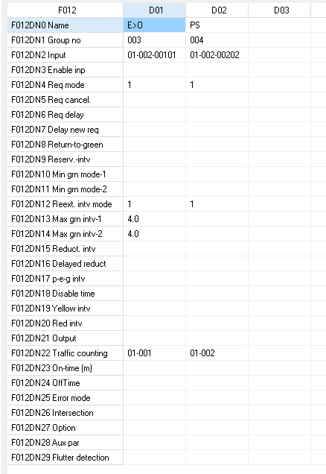
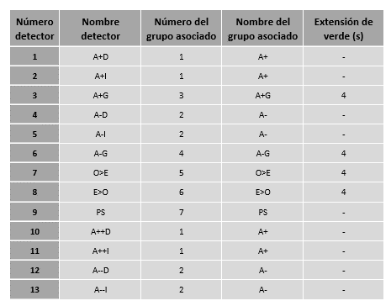
;045;;;;1;01;01;
;017;;;;1;01;01;
;017;;;;1;01;01;
;040;;;;1;01;01;
;040;;;;1;01;01;
;040;;;;1;01;01;
NeXt
;045;;;;1;01;01;
;045;;;;1;01;01;
;050;;;;1;01;01;
;050;;;;1;01;01;
;026;;;;1;01;01;
;021;;;;1;01;01;
;026;;;;1;01;01;
NeXt
;033;;;;1;01;01;
;033;;;;1;01;01;
;010;;;;1;01;01;
;010;;;;1;01;01;
;010;;;;1;01;01;
;010;;;;1;01;01;
;019;;;;1;01;01;
NeXt
NewSheet693 : Work.008
1;;;;1;1;;;;;0-1;;;;;;;;;;;;
1;;;;1;1;;;;;0-1;;;;;;;;;;;;
2;;;;1;;;1-0;;;0-1;;;;;;;;;;;;
2;;;;1;;;1-0;;;0-1;;;;;;;;;;;;
2;;;;1;;;1-0;;;0-1;;;;;;;;;;;;
;;;;1;;;1-0;;;0-1;;;;;;;;;;;;
;;;;1;1;;1-0;;;0-1;;;;;;;;;;;;
NeXt
1;3;;;1;1;;1-0;;;0-1;;;;;;;;;;;;
1;3;;;1;1;;1-0;;;0-1;;;;;;;;;;;;
1;3;;;1;1;;1-0;;;0-1;;;;;;;;;;;;
1;3;;;1;1;;1-0;;;0-1;;;;;;;;;;;;
1;3;;;1;1;;1-0;;;0-1;;;;;;;;;;;;
1;3;;;1;1;;1-0;;;0-1;;;;;;;;;;;;
1;3;;;1;1;;1-0;;;0-1;;;;;;;;;;;;
NeXt
NewSheet693 : Work.009
;002;;1;
;002;;1;
;004;;1;
;004;;1;
;016;;1;
;008;;1;
;016;;1;
NeXt
NewSheet693 : Work.010
;;;;;;;;;;;
NeXt
NewSheet693 : Work.011
;;;;;;;;
NeXt
NewSheet693 : Work.012
A+D;01;01-002-101;;1;;;;;;;;1;;;;;;;;;;01-01;;;;;;;
A+I;01;01-002-102;;1;;;;;;;;1;;;;;;;;;;03-02;;;;;;;
A+G;03;01-002-103;;1;;2.0;;;;;;1;4.0;;;;;;;;;03-03;;;;;;;
A-D;02;01-002-104;;1;;;;;;;;1;;;;;;;;;;03-04;;;;;;;
A-I;02;01-002-105;;1;;;;;;;;1;;;;;;;;;;03-05;;;;;;;
A-G;04;01-002-106;;1;;2.0;;;;;;1;4.0;;;;;;;;;03-06;;;;;;;
O>E;05;01-002-107;;1;;;;;;;;1;4.0;;;;;;;;;03-07;;;;;;;
E>O;06;01-002-108;;1;;;;;;;;1;4.0;;;;;;;;;03-08;;;;;;;
PS;07;01-002-109;;1;;;;;;;;;;;;;;;;;;03-09;;;;;;;
A++D;01;01-002-112;;1;;;;;;;;1;;;;;;;;;;03-10;;;;;;;
A++I;01;01-002-113;;1;;;;;;;;1;;;;;;;;;;03-11;;;;;;;
A--D;02;01-002-114;;1;;;;;;;;1;;;;;;;;;;03-12;;;;;;;
A--I;02;01-002-115;;1;;;;;;;;1;;;;;;;;;;03-13;;;;;;;
NeXt
NewSheet693 : Work.013
;;;;;;;;;;;;;;;;;;;;;;;;;;;;;;;;;;;;;;;;;;;;;;;;;;;;;;;;;;;;;;;;;;;;;;;;;;;;;;;;;;;;;;;;;;;;;;;;;;;;;;;;;;;;;;;;;;;;;;;;;;;;;;;;;;;;;;;;;;;;;;;;
NeXt
NewSheet693 : Work.014
;;;;;;;;032-001-041;032-002-041;007-001-086;007-002-086;;;;;;;;;;;;;;;;;;;;;;;;;;;;;;;;;;;;;;;;;;;;;;;;;;;;;;;;;;;;;
;;;;;;;;032-001-041;032-002-041;007-001-086;007-002-086;;;;;;;;;;;;;;;;;;;;;;;;;;;;;;;;;;;;;;;;;;;;;;;;;;;;;;;;;;;;;
;;;;;;;;032-001-041;032-002-041;007-001-086;007-002-086;;;;;;;;;;;;;;;;;;;;;;;;;;;;;;;;;;;;;;;;;;;;;;;;;;;;;;;;;;;;;
;;;;;;;;032-001-052;032-002-052;007-001-099;007-002-099;;;;;;;;;;;;;;;;;;;;;;;;;;;;;;;;;;;;;;;;;;;;;;;;;;;;;;;;;;;;;
;;;;;;;;032-001-052;032-002-052;007-001-099;007-002-099;;;;;;;;;;;;;;;;;;;;;;;;;;;;;;;;;;;;;;;;;;;;;;;;;;;;;;;;;;;;;
;;;;;;;;032-001-052;032-002-052;007-001-099;007-002-099;;;;;;;;;;;;;;;;;;;;;;;;;;;;;;;;;;;;;;;;;;;;;;;;;;;;;;;;;;;;;
;;;;;;;;032-001-089;032-002-089;007-001-134;007-002-134;;;;;;;;;;;;;;;;;;;;;;;;;;;;;;;;;;;;;;;;;;;;;;;;;;;;;;;;;;;;;
;;;;;;;;032-001-089;032-002-089;007-001-134;007-002-134;;;;;;;;;;;;;;;;;;;;;;;;;;;;;;;;;;;;;;;;;;;;;;;;;;;;;;;;;;;;;
;;;;;;;;032-001-089;032-002-089;007-001-134;007-002-134;;;;;;;;;;;;;;;;;;;;;;;;;;;;;;;;;;;;;;;;;;;;;;;;;;;;;;;;;;;;;
;;;;;;;;032-001-120;032-002-120;007-001-164;007-002-164;;;;;;;;;;;;;;;;;;;;;;;;;;;;;;;;;;;;;;;;;;;;;;;;;;;;;;;;;;;;;
;;;;;;;;032-001-145;032-002-145;007-001-194;007-002-194;;;;;;;;;;;;;;;;;;;;;;;;;;;;;;;;;;;;;;;;;;;;;;;;;;;;;;;;;;;;;
;;;;;;;;032-001-175;032-002-175;007-001-224;007-002-224;;;;;;;;;;;;;;;;;;;;;;;;;;;;;;;;;;;;;;;;;;;;;;;;;;;;;;;;;;;;;
;;;;;;;;032-001-045;032-002-045;007-001-115;007-002-115;;;;;;;;;;;;;;;;;;;;;;;;;;;;;;;;;;;;;;;;;;;;;;;;;;;;;;;;;;;;;
;;;;;;;;032-001-045;032-002-045;007-001-115;007-002-115;;;;;;;;;;;;;;;;;;;;;;;;;;;;;;;;;;;;;;;;;;;;;;;;;;;;;;;;;;;;;
;;;;;;;;032-001-045;032-002-045;007-001-129;007-002-129;;;;;;;;;;;;;;;;;;;;;;;;;;;;;;;;;;;;;;;;;;;;;;;;;;;;;;;;;;;;;
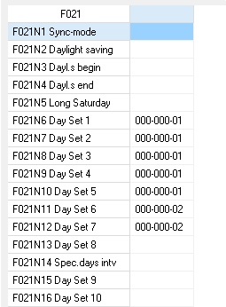
;;;;;;;;;;;;;;;;;;;;;;;;;;;;;;;;;;;;;;;;;;;;;;;;;;;;;;;;;;;;;;;;;;;;;;;;
NeXt
NewSheet693 : Work.015
01-001-000;;;;;;;;;;;;;;;;;;;;;;;;;;;;;;;;;;;;;;;;;;;;;;;;;;;;;;;;;;;;;;;;;;;;;;;;;;;;;;;;;;;;;;;;;;;;;;;;;;;;;;;;;;;;;;;;;;;;;;;;;;;;;;;;;;;;;;;;;;;;;;;;;;;;;;;;;;;;;;;;;;;;;;;;;;;;;;;;;;;;;;;;;;;;;;;;;;;;;;;;;;;;;;;;;;;;;;;;;;;;;;;;;;;;;;;;;;;;;;;;;;;;;;;;
NeXt
NewSheet693 : Work.016
Control_Block;1;;13-15-001;01-00-000;15-44-001;13-01-000;14-40-007;07-20-007;06-00-017;13-00-001;07-25-128;06-00-017;10-03-001;07-25-032;06-00-017;13-10-031;06-00-018;01-00-000;13-10-000;12-05-025;06-00-001;;;;;;;;;;;;
Control_Block;1;;12-08-001;07-21-255;06-00-006;14-00-000;06-00-001;13-10-000;06-00-001;;;;;;;;;;;;;;;;;;;;;;;;
Control_Block;1;;12-08-009;07-21-000;06-00-006;14-30-001;06-00-001;13-10-255;06-00-001;;;;;;;;;;;;;;;;;;;;;;;;
;;;;;;;;;;;;;;;;;;;;;;;;;;;;;;;;;
;;;;;;;;;;;;;;;;;;;;;;;;;;;;;;;;;
;;;;;;;;;;;;;;;;;;;;;;;;;;;;;;;;;
;;;;;;;;;;;;;;;;;;;;;;;;;;;;;;;;;
;;;;;;;;;;;;;;;;;;;;;;;;;;;;;;;;;
;;;;;;;;;;;;;;;;;;;;;;;;;;;;;;;;;
;;;;;;;;;;;;;;;;;;;;;;;;;;;;;;;;;
NeXt
NewSheet693 : Work.017
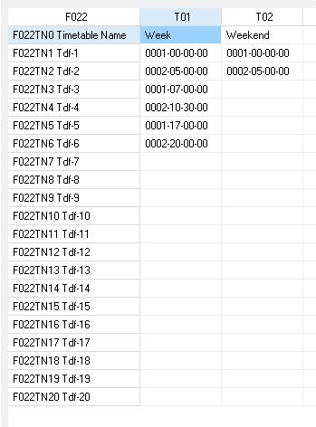
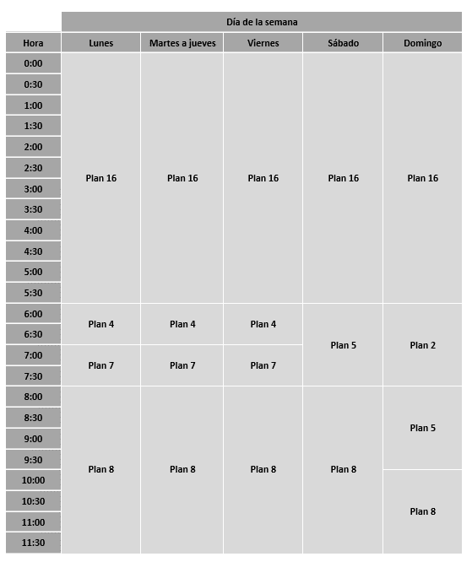
015;;010;;;;
NeXt
NewSheet693 : Work.018
010-00-0;011-00-0;;;;1;00900;01800;;01801;
012-00-0;013-00-0;;;;1;00900;01800;;01801;
010-00-1;011-00-1;012-00-0;013-00-0;;;;;;00151;
012-00-0;013-00-0;;;;;;;;00350;
;;;;;;;;;;
NeXt
NewSheet693 : Work.019
1;01-0-0;02-0-0;
1;01-1-0;02-1-0;
1;01-4-1;02-4-1;
;03-4-1;04-4-1;
;;;
;;;
NeXt
NewSheet693 : Work.020
04-04;03-03;02-02;01-01;;;;;
04-04;03-03;02-02;01-01;;;;;
04-04;03-03;02-02;01-01;;;;;
04-04;03-03;02-02;01-01;;;;;
04-04;03-03;02-02;01-01;;;;;
;;;;;;;;
;;;;;;;;
;;;;;;;;
;;;;;;;;
;;;;;;;;
;;;;;;;;
;;;;;;;;
;;;;;;;;
;;;;;;;;
;;;;;;;;
;;;;;;;;
NeXt
NewSheet693 : Work.021
;;;;;01;02;02;02;03;04;05;;;;;;;;;;;;;
NeXt
NewSheet693 : Work.022
016-00-00;004-06-00;007-07-00;008-08-00;005-19-00;002-21-00;;;;;;;;;;;;;;;
016-00-00;004-06-00;007-07-00;008-08-00;005-19-00;002-21-00;;;;;;;;;;;;;;;
016-00-00;004-06-00;007-07-00;008-08-00;009-16-00;006-19-00;002-21-00;;;;;;;;;;;;;;
016-00-00;005-06-00;008-08-00;005-18-00;002-21-00;;;;;;;;;;;;;;;;
016-00-00;002-06-00;005-08-00;008-10-00;007-16-00;004-20-00;002-22-00;;;;;;;;;;;;;;
;;;;;;;;;;;;;;;;;;;;
;;;;;;;;;;;;;;;;;;;;
;;;;;;;;;;;;;;;;;;;;
;;;;;;;;;;;;;;;;;;;;
;;;;;;;;;;;;;;;;;;;;
;;;;;;;;;;;;;;;;;;;;
;;;;;;;;;;;;;;;;;;;;
NeXt
NewSheet693 : Work.023
;;;;;;;;;;;;;;;;;;;;;;;;;;;;;;;;;
;;;;;;;;;;;;;;;;;;;;;;;;;;;;;;;;;
;;;;;;;;;;;;;;;;;;;;;;;;;;;;;;;;;
;;;;;;;;;;;;;;;;;;;;;;;;;;;;;;;;;
;;;;;;;;;;;;;;;;;;;;;;;;;;;;;;;;;
;;;;;;;;;;;;;;;;;;;;;;;;;;;;;;;;;
;;;;;;;;;;;;;;;;;;;;;;;;;;;;;;;;;
;;;;;;;;;;;;;;;;;;;;;;;;;;;;;;;;;
;;;;;;;;;;;;;;;;;;;;;;;;;;;;;;;;;
;;;;;;;;;;;;;;;;;;;;;;;;;;;;;;;;;
;;;;;;;;;;;;;;;;;;;;;;;;;;;;;;;;;
NeXt
NewSheet693 : Work.024
;;;;;;;;;;;;;;;;;;;;;;;;
NeXt
NewSheet693 : Work.025

NeXt
NewSheet693 : Work.026
;;;;;;;;;;;;;;;;;;;;;;;;;;;;;;;;;;;;;;;;;;;;;;;;;;;;;;;;;;;;;;;;;;;;;;;;;;;;;;;;;;;;;;;;;;;;;;;;;;;;;;;;;;;;;;;;;;;;;;;;;;;;;;;;;;;;;;;;;;;;;;;;;;;;;;;;;;;;;;;;;;;;;;;;;;;;;;;;;;;;;;;;;;;;;;;;;;;;;;;;;;;;;;;;;;;;;;;;;;;;;;;;;;;;;;;;;;;;;;;;;;;;;;;;;;;;;;;;;;;;;;;;;;;;;;;;;;;;;;;;;;;
NeXt
NewSheet693 : Work.027
;;;;;;;;;;;;
NeXt
NewSheet693 : Work.028
;
NeXt
NewSheet693 : Work.029
;;;;
NeXt
NewSheet693 : Work.030
;;;; ; ; ; ; ; ; ;;;;;;;;;;;;;;;; ; ; ;
NeXt
NewSheet693 : Work.031
;;;;;;;;;;;;;;;;;;;;;;;;;;
NeXt
NewSheet693 : Work.032
;;;;;;;
;;;;;;;
;;;;;;;
;;;;;;;
;;;;;;;
;;;;;;;
;;;;;;;
;;;;;;;
NeXt
NewSheet693 : Work.033
;;;;;;;;;;;;
;;;;;;;;;;;;
;;;;;;;;;;;;
;;;;;;;;;;;;
;;;;;;;;;;;;
;;;;;;;;;;;;
;;;;;;;;;;;;
;;;;;;;;;;;;
NeXt
NewSheet693 : Work.034
; ; ; ; ; ; ; ; ; ; ; ; ; ; ; ; ; ; ; ; ; ; ; ; ; ; ; ; ; ;
NeXt
NewSheet693 : Work.036
;;;;;;;;;;;;;;;;;;;;;;;;;;;;;;;;;;;;;;;;;;;;;;;;;;;;;;;;;;;;;;;;;;;;;;;;;;;;;;;;;;;;;;;;;;;;;;;;;;;;;;;;;;;;;;;;;;;;;;;;;;;;;;;;;;;;;;;;;;;;;;;;;;;;;;;;;;;;;;;;;;;;;;;;;;;;;;;;;;;;;;;;;;;;;;;;;;;;;;;;;;;;;;;;;;;;;;;;;;;;;;;;;;;;;;;;;;;;;;;;;;;;;;;;;;;;;;;;;;;;;;;;;;;;;;;;;;;;;;;;;;;;;;;;;;;;;;;;;;;;;;;;;;;;;;;;;;;;;;;;;;;;;;;;;;;;;;;;;;;;;;;;;;;;;;;;;;;;;;;;;;;;;;;;;;;;;;;;;;;;;;;;;;;;;;;;;;;;;;;;;;;;;;;;;;;;;;;;;;;;;;;;;;;;;;;;;;;;;;;;;;;;;;;;;;;;;;;;;;;;;;;;;;;;;;;;;;;;;;;;;;;;;;;;;;;;;;;;;;;;;;;;;;;;;;;;;;;;;;;;;;;;;;;;;;;;;;;;;;;;;;;;;;;;;;;;;;;;;;;;;;;;;;;;;;;;;;;;;;;;;;;;;;;;;;;;;;;;;;;;;;;;;;;;;;;;;;;;;;;;;;;;;;;;;;;;;;;;;;;;;;;;;;;;;;;;;;;;;;;;;;;;;;;;;;;;;;;;;;;;;;;;;;;;;;;;;;;;;;;;;;;;;;;;;;;;;;;;;;;;;;;;;;;;;;;;;;;;;;;;;;;;;;;;;;;;;;;;;;;;;;;;;;;;;;;;;;;;;;;;;;;;;;;;;;;;;;;;;;;;;;;;;;;;;;;;;;;;;;;;;;;;;;;;;;;;;;;;;;;;;;;;;;;;;;;;;;;;;;;;;;;;;;;;;;;;;;;;;;;;;;;;;;;;;;;;;;;;;;;;;;;;;;;;;;;;;;;;;;;;;;;;;;;;;;;;;;;;;;;;;;;;;;;;;;;;;;;;;;;;;;;;;;;;;;;;;;;;;;;;;;;;;;;;;;;;;;;;;;;;;;;;;;;;;;;;;;;;;;;;;;;;;;;;;;;;;;;;;;;;;;;;;;;;;;;;;;;;;;;;;;;;;;;;;;;;;;;;;;;;;;;;;;;;;;;;;;;;;;;;;;;;;;;;;;;;;;;;;;;;;;;;;;;;;;;;;;;;;;;;;;;;;;;;;;;;;;;;;;;;;;;;;;;;;;;;;;;;;;;;;;;;;;;;;;;;;;;;;;;;;;;;;;;;;;;;;;;;;;;;;;;;;;;;;;;;;;;;;;;;;;;;;;;;;;;;;;;;;;;;;;;;;;;;;;;;;;;;;;;;;;;;;;;;;;;;;;;;;;;;;;;;;;;;;;;;;;;;;;;;;;;;;;;;;;;;;;;;;;;;;;;;;;;;;;;;;;;;;;;;;;;;;;;;;;;;;;;;;;;;;;;;;;;;;;;;;;;;;;;;;;;;;;;;;;;;;;;;;;;;;;;;;;;;;;;;;;;;;;;;;;;;;;;;;;;;;;;;;;;;;;;;;;;;;;;;;;;;;;;;;;;;;;;;;;;;;;;;;;;;;;;;;;;;;;;;;;;;;;;;;;;;;;;;;;;;;;;;;;;;;;;;;;;;;;;;;;;;;;;;;;;;;;;;;;;;;;;;;;;;;;;;;;;;;;;;;;;;;;;;;;;;;;;;;;;;;;;;;;;;;;;;;;;;;;;;;;;;;;;;;;;;;;;;;;;;;;;;;;;;;;;;;;;;;;;;;;;;;;;;;;;;;;;;;;;;;;;;;;;;;;;;;;;;;;;;;;;;;;;;;;;;;;;;;;;;;;;;;;;;;;;;;;;;;;;;;;;;;;;;;;;;;;;;;;;;;;;;;;;;;;;;;;;;;;;;;;;;;;;;;;;;;;;;;;;;;;;;;;;;;;;;;;;;;;;;;;;;;;;;;;;;;;;;;;;;;;;;;;;;;;;;;;;;;;;;;;;;;;;;;;;;;;;;;;;;;;;;;;;;;;;;;;;;;;;;;;;;;;;;;;;;;;;;;;;;;;;;;;;;;;;;;;;;;;;;;;;;;;;;;;;;;;;;;;;;;;;;;;;;;;;;;;;;;;;;;;;;;;;;
NeXt
NewSheet693 : Work.037
;;;;;;;;;;;;
NeXt
NewSheet693 : Work.038
;;;;;;;;;;;;;;;;;;;;;;;;;;;;;;;;
;;;;;;;;;;;;;;;;;;;;;;;;;;;;;;;;
NeXt
NewSheet693 : Work.039
;;;;;;;;;
NeXt
NewSheet693 : Work.040
;;;;;;;;;;;;;;;;;;;;;;;;;;;;;;;;;;;;;;;;;;;;;;;;;;;;;;;;;;;;;;;;;;;;;;;;;;;;;;;;;;;;;;;;;;;;;;;;;;;;;;;;;;;;;;;;;;;;;;;;;;;;;;;;;;;;;;;;;;;;;;;;;;;;;;;;;;;;;;;;;;;;;;;;;;;;;;;;;;;;;;;;;;;;;;;;;;;;;;;;;;;;;;;;;;;;;;;;;;;;;;;;;;;;;;;;;;;;;;;;;;;;;;;;;;;;;;;;;;;;;;;;;;;;;;;;;;;;;;;;;;;;;;;;;;;;;;;;;;;;;;;;;;;;;;;;;;;;;;;;;;;;;;;;;;;;;;;;;;;;;;;;;;;;;;;;;;;;;;;;;;;;;;;;;;;;;;;;;;;;;;;;;;;;;;;;;;;;;;;;;;;;;;;;;;;;;;;;;;;;;;;;;;;;;;;;;;;;;;;;;;;;;;;;;;;;;;;;;;;;;;;;;;;;;;;;;;;;;;;;;;;;;;;;;;;;;;;;;;;;;;;;;;;;;;;;;;;;;;;;;;;;;;;;;;;;;;;;;;;;;;;;;;;;;;;;;;;;;;;;;;;;;;;;;;;;;;;;;;;;;;;;;;;;;;;;;;;;;;;;;;;;;;;;;;;;;;;;;;;;;;;;;;;;;;;;;;;;;;;;;;;;;;;;;;;;;;;;;;;;;;;;;;;;;;;;;;;;;;;;;;;;;;;;;;;;;;;;;;;;;;;;;;;;;;;;;;;;;;;;;;;;;;;;;;;;;;;;;;;;;;;;;;;;;;;;;;;;;;;;;;;;;;;;;;;;;;;;;;;;;;;;;;;;;;;;;;;;;;;;;;;;;;;;;;;;;;;;;;;;;;;;;;;;;;;;;;;;;;;;;;;;;;;;;;;;;;;;;;;;;;;;;;;;;;;;;;;;;;;;;;;;;;;;;;;;;;;;;;;;;;;;;;;;;;;;;;;;;;;;;;;;;;;;;;;;;;;;;;;;;;;;;;;;;;;;;;;;;;;;;;;;;;;;;;;;;;;;;;;;;;;;;;;;;;;;;;;;;;;;;;;;;;;;;;;;;;;;;;;;;;;;;
NeXt
NewSheet693 : Work.986
- . ; - . ; - . ; - . ; - . ; - . ; - . ;
- . ; - . ; - . ; - . ; - . ; - . ; - . ;
- . ; - . ; - . ; - . ; - . ; - . ; - . ;
- . ; - . ; - . ; - . ; - . ; - . ; - . ;
- . ; - . ; - . ; - . ; - . ; - . ; - . ;
- . ; - . ; - . ; - . ; - . ; - . ; - . ;
- . ; - . ; - . ; - . ; - . ; - . ; - . ;
NeXt
NewSheet693 : Work.987
- . ; - . ; - . ; - . ; - . ; - . ; - . ;
- . ; - . ; - . ; - . ; - . ; - . ; - . ;
- . ; - . ; - . ; - . ; - . ; - . ; - . ;
- . ; - . ; - . ; - . ; - . ; - . ; - . ;
- . ; - . ; - . ; - . ; - . ; - . ; - . ;
- . ; - . ; - . ; - . ; - . ; - . ; - . ;
- . ; - . ; - . ; - . ; - . ; - . ; - . ;
NeXt
NewSheet693 : Work.988
- . ; - . ; - . ; - . ; - . ; - . ; - . ;
- . ; - . ; - . ; - . ; - . ; - . ; - . ;
- . ; - . ; - . ; - . ; - . ; - . ; - . ;
- . ; - . ; - . ; - . ; - . ; - . ; - . ;
- . ; - . ; - . ; - . ; - . ; - . ; - . ;
- . ; - . ; - . ; - . ; - . ; - . ; - . ;
- . ; - . ; - . ; - . ; - . ; - . ; - . ;
NeXt
NewSheet693 : Work.989
- . ; - . ; - . ; - . ; - . ; - . ; - . ;
- . ; - . ; - . ; - . ; - . ; - . ; - . ;
- . ; - . ; - . ; - . ; - . ; - . ; - . ;
- . ; - . ; - . ; - . ; - . ; - . ; - . ;
- . ; - . ; - . ; - . ; - . ; - . ; - . ;
- . ; - . ; - . ; - . ; - . ; - . ; - . ;
- . ; - . ; - . ; - . ; - . ; - . ; - . ;
NeXt
NewSheet693 : Work.991
;;;;;;;;;;
NeXt
NewSheet693 : Work.992
. ; . ; . ;04.0;05.0;04.0;05.0;
. ; . ;04.0; . ;05.0;04.0;05.0;
. ;05.0; . ; . ;05.0;04.0;05.0;
05.0; . ; . ; . ;05.0;04.0; . ;
05.0;05.0;04.0;04.0; . ;04.0; . ;
05.0;05.0;04.0;04.0;05.0; . ;05.0;
05.0;05.0;04.0; . ; . ;04.0; . ;
NeXt
NewSheet693 : Work.993
001;;;01;;50;20;10;;;;;;;;012;;;;
NeXt
NewSheet693 : Work.994
;;;;;;;;;;;001;;;;;;;;; ;; ;; ;; ;; ;; ;; ;; ;; ;; ;; ;; ;
NeXt
NewSheet693 : Work.995
;;
;;
;;
;;
;;
;;
;;
;;
;;
;;
;;
;;
;;
;;
;;
;;
NeXt
NewSheet693 : Work.996
;;;0-1-1;;
;;;0-1-1;;
;;;0-1-1;;
;;;0-1-1;;
;;;0-1-1;;
;;;0-1-1;;
;;;0-1-1;;
;;;0-1-1;;
NeXt
NewSheet693 : Work.997
. ; . ; . ;04.0;05.0;04.0;05.0;
. ; . ;04.0; . ;05.0;04.0;05.0;
. ;05.0; . ; . ;05.0;04.0;05.0;
05.0; . ; . ; . ;05.0;04.0; . ;
05.0;05.0;04.0;04.0; . ;04.0; . ;
05.0;05.0;04.0;04.0;05.0; . ;05.0;
05.0;05.0;04.0; . ; . ;04.0; . ;
NeXt
NewSheet693 : Work.998
A+;1;1;01;01-000;;;2;;1.0-0.0;;5.0-0.0;;;4.0-0.0;;
A-;1;1;02;01-000;;;2;;1.0-0.0;;5.0-0.0;;;4.0-0.0;;
A+G;1;1;03;01-000;;;2;;1.0-0.0;;5.0-0.0;;;3.0-0.0;;
A-G;1;1;04;01-000;;;2;;1.0-0.0;;5.0-0.0;;;3.0-0.0;;
O>E;1;1;05;01-000;;;2;;1.0-0.0;;5.0-0.0;;;3.0-0.0;;
E>O;1;1;06;01-000;;;2;;1.0-0.0;;5.0-0.0;;;3.0-0.0;;
PS;1;1;07;07-000;;010;2;;1.0-0.0;;5.0-0.0;;;4.0-0.0;;
NeXt
NewSheet693 : Work.999
Ruta 101_Melchora Cu;Ciemsa;172.31.1.50;21752;16;05;07;02;01;20;;;013;010;30;01;01;01;01;01;01;01;;;;;20;32;01;05;06;;;;;;;
NeXt
NewSheet693 : Work.Wiz
LAYOUT *START
760600000000760100001A0000000000000000000000000000000000000024FAFFFF08000000
LAYOUT *END
CUSTOM_PARAMS *START
#GeoLocationController = 0.0000000, 0.0000000
#GeoLocationRefPoint = 0.0000000, 0.0000000
CUSTOM_PARAMS *END
CUSTOM_NAMES *START
CB1=
Control_Block
CB2=
Control_Block
CB3=
Control_Block
DL1=
A+D
DL10=
A++D
DL11=
A++I
DL12=
A--D
DL13=
A--I
DL2=
A+I
DL3=
A+G
DL4=
A-D
DL5=
A-I
DL6=
A-G
DL7=
O>E
DL8=
E>O
DL9=
PS
CUSTOM_NAMES *END
HISTORY *START
#2016-12-14 18:57:09;0;46;UPLOAD (CSIP176cczech)
Backplane ID: 21752
Uploading: F007, F008, F014
#2016-12-14 19:01:54;0;46;UPLOAD (CSIP176cczech)
Backplane ID: 21752
Uploading: F018
#2018-09-26 09:40:02;1;0; (CMSP304jgronenberg)

#2019-01-23 16:22:28;1;0; (CMSP186jcalvino)

#2019-01-23 16:23:32;1;0; (CMSP186jcalvino)

#2019-02-01 00:06:37;1;0;UPLOAD (JUANMUNOZJuan Pablo)
Backplane ID: 21752
Uploading all
#2020-01-02 15:15:25;1;0; (CMSP186mbruzzone)

#2020-01-02 15:46:48;1;0; (CMSP186mbruzzone)

#2020-01-02 16:00:30;1;0; (CMSP186mbruzzone)

#2020-03-30 13:04:41;1;0; (DESKTOP-IO1NIOKMauro)

#2020-03-30 14:51:35;1;0; (DESKTOP-IO1NIOKMauro)

#2020-12-18 14:28:46;1;0; (DESKTOP-C9MU8J9mbruzzone)

#2020-12-22 15:30:40;1;0; (DESKTOP-C9MU8J9mbruzzone)

#2020-12-22 17:48:17;1;0;UPLOAD (CMG2operadorcmg1)
Backplane ID: 21752
Uploading: F012
#2021-05-06 15:39:54;1;0; (CMG2operadorcmg1)

#2021-05-10 11:32:13;1;0; (DESKTOP-C9MU8J9mbruzzone)

#2022-03-07 18:52:48;1;0;UPLOAD (DESKTOP-C9MU8J9mbruzzone)
Backplane ID: 21752
Uploading: F022
#2022-06-24 15:51:43;1;0; (CMSP575arios)

#2022-08-20 13:10:00;1;0;UPLOAD (CMSP639mferrari)
Backplane ID: 21752
Uploading all
#2022-08-20 13:11:02;1;0;UPLOAD (CMSP639mferrari)
Backplane ID: 21752
Uploading all
#2022-09-06 15:06:56;1;0;UPLOAD (DESKTOP-C9MU8J9mbruzzone)
Backplane ID: 21752
Uploading: F009
#2022-10-17 16:49:23;1;0; (DESKTOP-C9MU8J9mbruzzone)

#2022-10-17 17:05:50;1;0; (DESKTOP-C9MU8J9mbruzzone)

#2022-10-17 18:30:11;1;0; (DESKTOP-C9MU8J9mbruzzone)

#2022-10-17 18:32:20;1;0; (DESKTOP-C9MU8J9mbruzzone)

#2022-12-12 16:57:50;1;0; (DESKTOP-C9MU8J9mbruzzone)

#2022-12-12 16:58:48;1;0; (DESKTOP-C9MU8J9mbruzzone)

#2022-12-13 15:07:11;1;0;UPLOAD (CMSP610arios)
Backplane ID: 21752
Uploading: F000, F001, F003, F008, F012, F014, F015, F016, F036
#2022-12-13 15:07:38;1;0;UPLOAD (CMSP610arios)
Backplane ID: 21752
Uploading: F000, F001, F003, F008, F012, F014, F015, F016, F036
#2022-12-13 15:11:11;1;0;UPLOAD (CMSP610arios)
Backplane ID: 21752
Uploading: F000, F001, F003, F008, F012, F014, F015, F016, F036
#2022-12-13 15:12:20;1;0;UPLOAD (CMSP610arios)
Backplane ID: 21752
Uploading: F004, F007, F008, F013, F014, F036
#2022-12-13 15:13:26;1;0;UPLOAD (CMSP610arios)
Backplane ID: 21752
Uploading: F022
#2023-12-06 17:18:12;1;0; (CSIP277snoboa)

#2023-12-06 18:09:29;1;0; (CSIP277snoboa)

#2023-12-06 18:22:22;1;0;UPLOAD (CSIP277snoboa)
Backplane ID: 21752
Uploading: F000, F001, F003, F008, F012, F014, F015, F016, F036
#2023-12-06 18:23:31;1;0;UPLOAD (CSIP277snoboa)
Uploading: F008
#2023-12-06 18:24:16;1;0;UPLOAD (CSIP277snoboa)
Backplane ID: 21752
Uploading: F004, F007, F008, F013, F014, F036
#2024-02-27 12:45:39;1;0; (CSIP277snoboa)

#2024-02-27 14:40:24;1;0; (CSIP277snoboa)

#2024-02-27 14:42:17;1;0;UPLOAD (CSIP277snoboa)
Backplane ID: 21752
Uploading: F000, F001, F003, F008, F012, F014, F015, F016, F036
#2024-02-27 14:43:41;1;0;UPLOAD (CSIP277snoboa)
Backplane ID: 21752
Uploading: F004, F007, F008, F013, F014, F036
#2024-07-17 09:58:59;1;0; (CSIP277Administrador)

#2024-08-15 00:35:38;1;0;UPLOAD (MONITOREO12operadorcsit2)
Backplane ID: 21752
Uploading all
#2024-08-16 15:36:18;1;0;UPLOAD (CSIP631\snoboa)
Backplane ID: 21752
Uploading: F004, F007, F008, F013, F014, F036
#2024-08-16 15:39:15;1;0; (CSIP631\snoboa)

#2024-08-16 15:54:14;1;0; (CSIP631\snoboa)

#2024-08-23 14:45:13;1;0; (CSIP631\snoboa)

#2024-08-26 13:14:00;1;0; (CSIP631\snoboa)

#2024-08-26 13:31:18;1;0; (CSIP631\snoboa)

#2024-10-07 10:56:28;1;0; (CSIP631\snoboa)

HISTORY *END
GREENCROOS *START
0

0

15

ABCD_Dist

AB_Dist

AB_Speed

BA_Dist

BA_Speed

BC_Dist

BC_Speed

CB_Dist

CB_Speed

CD_Dist

CD_Speed

CycleScale

DC_Dist

DC_Speed

DrawScale

GC_AB:

GC_BA:

GC_int:

GREENCROOS *END
CAPACITY *START
#CapAngles=
180;090;000;270;
#CapDLidx=
;;;;
#CapDLimit=
10.0
#CapDirections=
3;3;3;3;
#CapGArrow=
0;0;0;0;
#CapGArrowTypeRadioButton=
1;1;1;1;
#CapLOSType=

#CapLaneWidth=
3.5;3.5;3.5;3.5;
#CapNumOfApproaches=
1;1;1;1;
#CapNumOfDepartures=
1;1;1;1;
#CapNumOfLegs=
4
#CapPed1=
0;0;0;0;
#CapPed2=
0;0;0;0;
#CapPedL=
00;00;00;00;
#CapPedR1=
12;12;12;12;
#CapPedR2=
00;00;00;00;
#CapPedTypeRadioButton=
1;1;1;1;
#CapPedVolume=
0500;0500;0500;0500;
#CapQueLimit=
10
#CapSaturation_a=
03;03;03;03;03;03;03;03;03;03;03;03;
#CapSaturation_delatTn=
1.8;1.8;1.8;1.8;1.8;1.8;1.8;1.8;1.8;1.8;1.8;1.8;
#CapSaturation_fk=
0;0;0;0;0;0;0;0;0;0;0;0;
#CapSaturation_ft=
0;0;0;0;0;0;0;0;0;0;0;0;
#CapSaturation_tf=
2.6;2.6;2.6;2.6;2.6;2.6;2.6;2.6;2.6;2.6;2.6;2.6;
#CapSaturation_tg=
5.5;5.5;5.5;5.5;5.5;5.5;5.5;5.5;5.5;5.5;5.5;5.5;
#CapSignalGroups=
0;0;0;0;
#CapStageidx=
;;;;
#CapStpLimit=
0.50
#CapVehVolume=
0000;0360;0000;0000;0360;0000;0000;0360;0000;0000;0360;0000;
#CapVehVolumeTrucks=
0.00;0.00;0.00;0.00;0.00;0.00;0.00;0.00;0.00;0.00;0.00;0.00;
#CapXLimit=
0.85
#CapZoom1=
5
#CapZoom2=
5
#CapZoom3=
5
#CapfiSlope=
0;0;0;0;
#CapiSlope=
0.00;0.00;0.00;0.00;
CAPACITY *END
DEBUGGER *START
#DebugImage=

#Head1
36;35
#Head2
36;158
#Head3
152;32
#Head4
152;158
#Head5
300;33
#Head6
412;33
#Head7
315;158
#Input101
40;186
#Input102
64;187
#Input103
164;60
#Input104
37;65
#Input105
63;65
#Input106
161;185
#Input107
302;66
#Input108
419;63
#Input112
53;405
#Input113
53;440
#Input114
54;473
#Input115
52;507
#Input205
308;190
DEBUGGER *END
#386_Linux-mode=Linux
#Flags=0
#ITC-PC=
8.2.0.6
#ITCVer=
6.94

NewSheet693 : Work.990

